表紙・改定履歴
Webダイレクト販売

詳細設計書
管理ユーザー管理画面
G0305

© 2020 Sasuke Financial Lab Inc.

変 更 記 録
版数 REV. | 作成更新日 | 変 更 内 容 | 担 当
01 | 2020-11-02 | 初版 | 江澤

プロセス概要
詳細設計 |  |  | システム |  |  | 画面名 | 画面ID
 |  |  | Webダイレクト販売 |  |  | 管理ユーザー管理画面 | G0305

 | ■画面フロー
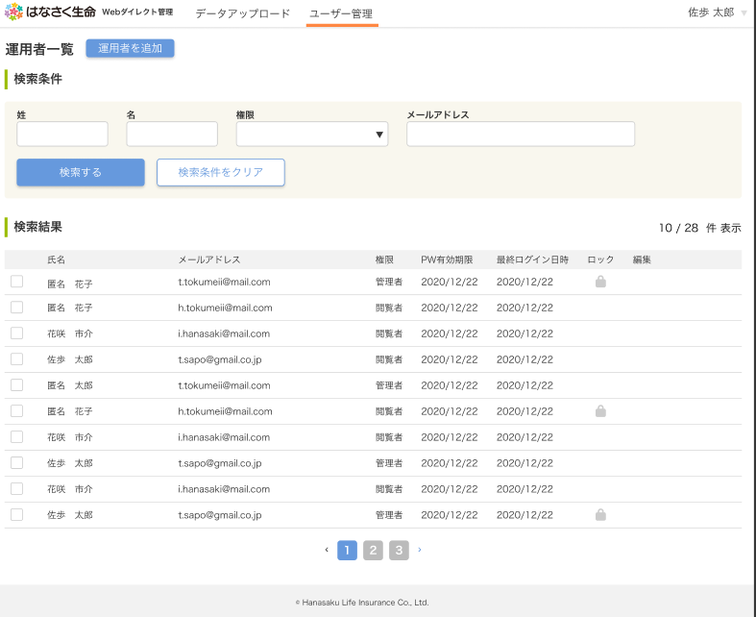
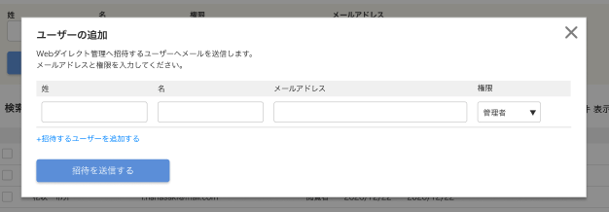

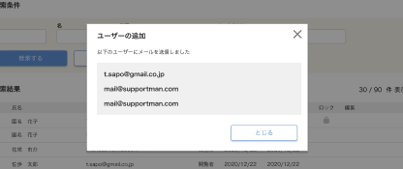



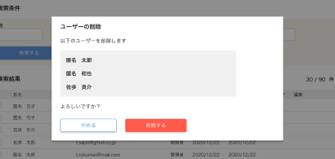

 | １．「初期表示」処理フロー
 | URI | /management
 | メソッド | GET |  | Controller@Method | ManagementController@index
 | Validation Class | （なし） |  | blade Template | management.blade.php
 | 説明 | アクセス者の権限が「閲覧者」ではない事を前提とする

【バックエンドAPI】
運用者参照API

運用者全件取得

運用者全件結果
ERROR

OK

画面表示ブロック制御
画面表示ブロック制御 （エラー）

画面描画処理
画面描画処理

 | 2．「運用者追加」処理フロー
 | URI | /management/insert
 | メソッド | POST |  | Controller@Method | ManagementController@insert
 | Validation Class | ManagementRequest |  | blade Template | なし
 | 説明 | アクセス者の権限が「閲覧者」ではない事を前提とする

バリデーション
チェック
ERROR

OK
【バックエンドAPI】
運用者追加API

運用者追加処理

運用者追加結果
ERROR
ERROR
運用者参照APIにて全件取得
OK

OK

追加者へメール送信

【バックエンドAPI】
運用者参照API

運用者参照APIにて全件取得

運用者全件結果
ERROR

OK
画面表示ブロック制御
画面表示ブロック制御 （エラー）

画面描画処理
画面描画処理

 | 3．「運用者更新」処理フロー
 | URI | /management/update
 | メソッド | POST |  | Controller@Method | ManagementController@update
 | Validation Class | ManagementRequest |  | blade Template | なし
 | 説明 | アクセス者の権限が「閲覧者」ではない事を前提とする

バリデーション
チェック
ERROR

【バックエンドAPI】
運用者更新API
OK
運用者更新処理

運用者更新結果
ERROR
運用者参照APIにて全件取得
OK
ERROR

OK
【バックエンドAPI】
運用者参照API
運用者参照APIにて全件取得

運用者全件結果
ERROR

OK
画面表示ブロック制御
画面表示ブロック制御 （エラー）

画面描画処理
画面描画処理

 | 4．「運用者削除」処理フロー
 | URI | /management/delete
 | メソッド | POST |  | Controller@Method | ManagementController@delete
 | Validation Class | なし |  | blade Template | なし
 | 説明 | アクセス者の権限が「閲覧者」ではない事を前提とする

バリデーション
チェック
ERROR

【バックエンドAPI】
運用者削除API
OK
運用者削除処理

運用者削除結果
ERROR
運用者参照APIにて全件取得
OK
ERROR

OK
【バックエンドAPI】
運用者参照API

運用者参照APIにて全件取得

運用者全件結果
ERROR

OK
画面表示ブロック制御
画面表示ブロック制御 （エラー）

画面描画処理
画面描画処理

